SEMANA 1
UNIVERSIDAD TECNOLÓGICA DEL CENTRO DE VERACRUZ T.S.U. EN TECNOLOGÍAS DE LA INFORMACIÓN ÁREA DESARROLLO DE SOFTWARE MULTIPLATAFORMA FORMATO DE BITÁCORA

Instrucciones: El equipo debe ir rellenando cada campo, esta hoja se debe ir duplicando en cada semana de trabajo, hasta la semana 13-15.

PARCIAL: | PRIMER PARCIAL
FECHA REUNIÓN: | 2025-01-10
LUGAR DE REUNIÓN: | Llamada por meet.
ASISTENTES: | Todos los miembros del equipo.

DESARROLLO DE LA REUNIÓN
Difusion de Checklist para este primer parcial, asi como la asignacion de responsabilidades de cada miembro del equipo.

ACUERDOS Y COMPROMISOS
Participacion, puntualidad e integracion.

EVIDENCIA
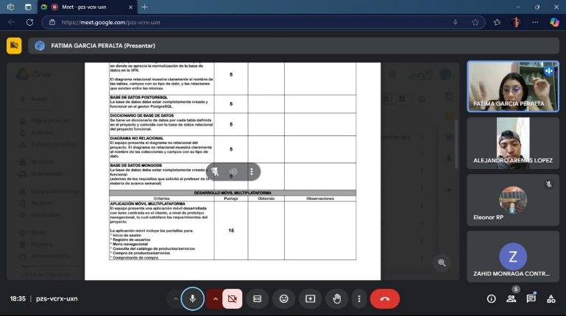 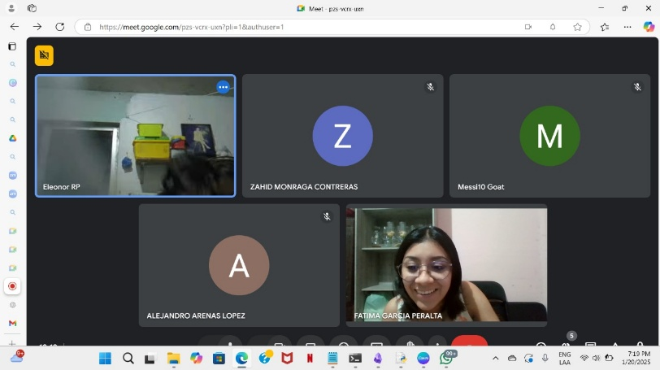

OBSERVACIONES (PROFESOR REVISOR)
<<Colocar notas importantes para ser tomado en cuenta por el profesor(a) revisor(a)>>

SEMANA 2
UNIVERSIDAD TECNOLÓGICA DEL CENTRO DE VERACRUZ T.S.U. EN TECNOLOGÍAS DE LA INFORMACIÓN ÁREA DESARROLLO DE SOFTWARE MULTIPLATAFORMA FORMATO DE BITÁCORA

Instrucciones: El equipo debe ir rellenando cada campo, esta hoja se debe ir duplicando en cada semana de trabajo, hasta la semana 13-15.

PARCIAL: | PRIMER PARCIAL
FECHA REUNIÓN: | 2025-01-14
LUGAR DE REUNIÓN: | Universidad Tecnológica del Centro de Veracruz
ASISTENTES: | Fatima Peralta y Zahid Monraga

DESARROLLO DE LA REUNIÓN
Desarrollo de appMovil usando framework ionic, con una configuracion tabs

ACUERDOS Y COMPROMISOS
Integracion y cooperacion para desarrollar appMovil

EVIDENCIA
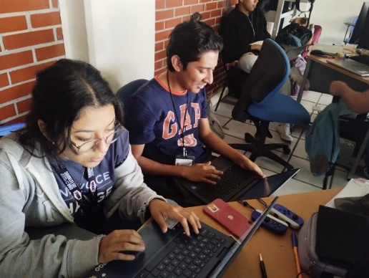 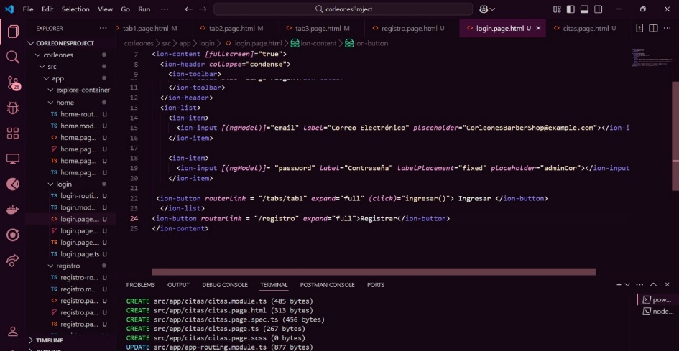

OBSERVACIONES (PROFESOR REVISOR)
<<Colocar notas importantes para ser tomado en cuenta por el profesor(a) revisor(a)>>

SEMANA 3
UNIVERSIDAD TECNOLÓGICA DEL CENTRO DE VERACRUZ T.S.U. EN TECNOLOGÍAS DE LA INFORMACIÓN ÁREA DESARROLLO DE SOFTWARE MULTIPLATAFORMA FORMATO DE BITÁCORA

Instrucciones: El equipo debe ir rellenando cada campo, esta hoja se debe ir duplicando en cada semana de trabajo, hasta la semana 13-15.

PARCIAL: | PRIMER PARCIAL
FECHA REUNIÓN: | 2025-01-21
LUGAR DE REUNIÓN: | Universidad Tecnológica del Centro de Veracruz
ASISTENTES: | Todos los miembros del equipo.

DESARROLLO DE LA REUNIÓN
Resolver problemas que surgieron al realizar los rubros de el checklist aportando ideas

ACUERDOS Y COMPROMISOS
Compromiso de los participantes para involucrarse activamente en la resolución de problemas, estableciendo tareas y responsabilidades específicas.

EVIDENCIA
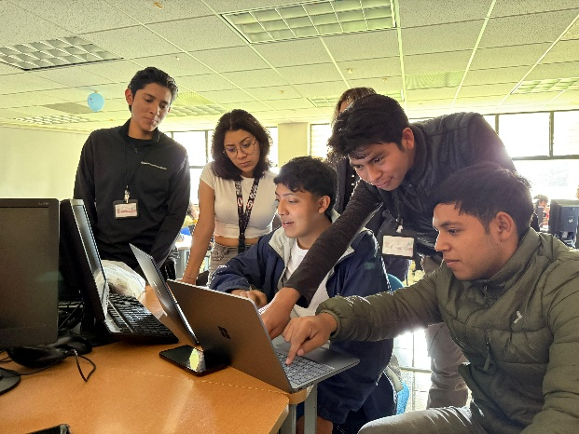 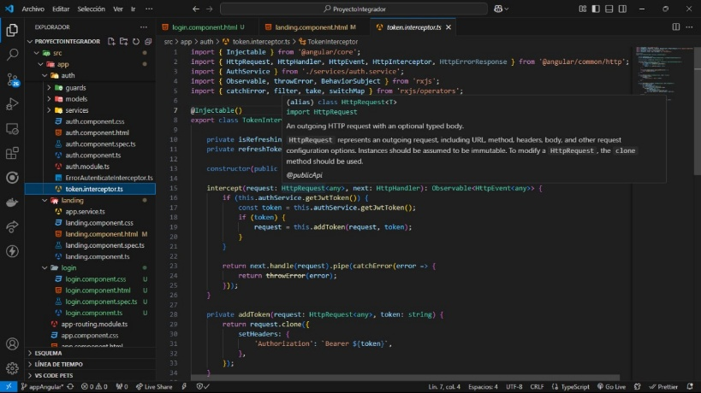 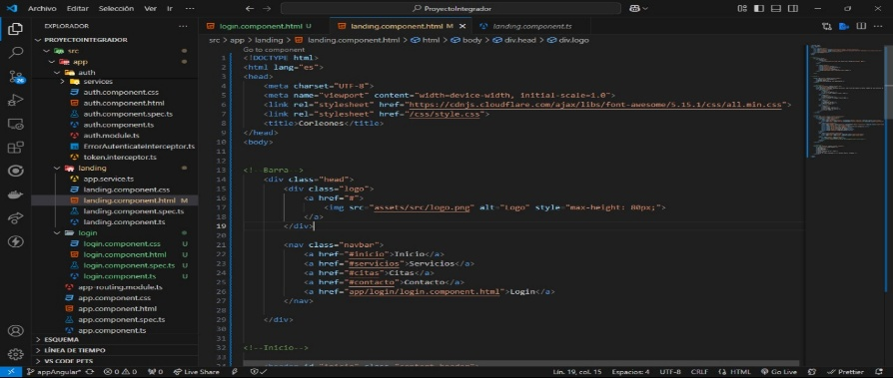

OBSERVACIONES (PROFESOR REVISOR)
<<Colocar notas importantes para ser tomado en cuenta por el profesor(a) revisor(a)>>

SEMANA 4
UNIVERSIDAD TECNOLÓGICA DEL CENTRO DE VERACRUZ T.S.U. EN TECNOLOGÍAS DE LA INFORMACIÓN ÁREA DESARROLLO DE SOFTWARE MULTIPLATAFORMA FORMATO DE BITÁCORA

Instrucciones: El equipo debe ir rellenando cada campo, esta hoja se debe ir duplicando en cada semana de trabajo, hasta la semana 13-15.

PARCIAL: | PRIMER PARCIAL
FECHA REUNIÓN: | 2025-01-29
LUGAR DE REUNIÓN: | Universidad Tecnológica del Centro de Veracruz
ASISTENTES: | Todos los miembros del equipo.

DESARROLLO DE LA REUNIÓN
Se investigó sobre el prototipo IoT y se inició la elaboración de su diagrama, identificando los elementos clave y su funcionamiento dentro del proyecto.

ACUERDOS Y COMPROMISOS
Cada integrante se comprometió a integrarse activamente para completar el diagrama del prototipo IoT y cumplir con los requisitos establecidos en el checklist.

EVIDENCIA
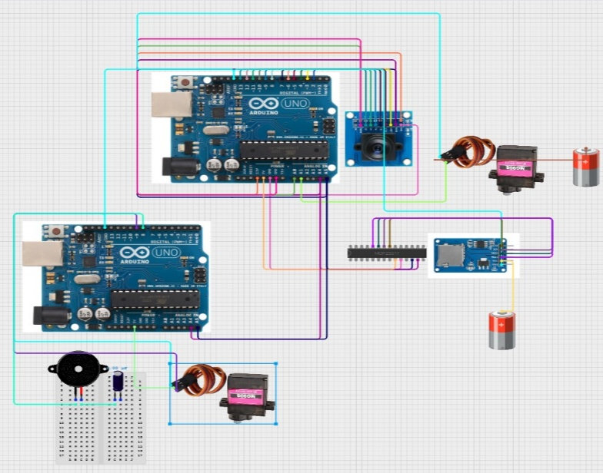 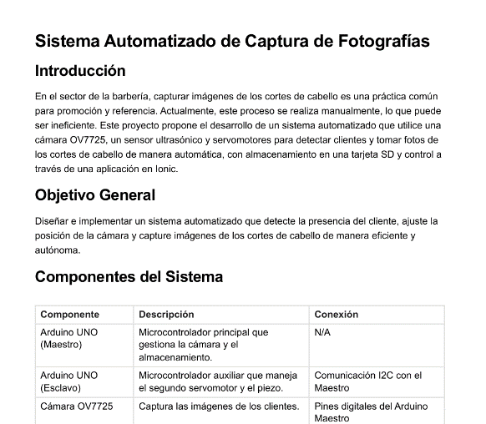

OBSERVACIONES (PROFESOR REVISOR)
<<Colocar notas importantes para ser tomado en cuenta por el profesor(a) revisor(a)>>

SEMANA 5
UNIVERSIDAD TECNOLÓGICA DEL CENTRO DE VERACRUZ T.S.U. EN TECNOLOGÍAS DE LA INFORMACIÓN ÁREA DESARROLLO DE SOFTWARE MULTIPLATAFORMA FORMATO DE BITÁCORA

Instrucciones: El equipo debe ir rellenando cada campo, esta hoja se debe ir duplicando en cada semana de trabajo, hasta la semana 13-15.

PARCIAL: | PRIMER PARCIAL
FECHA REUNIÓN: | 2025-01-06
LUGAR DE REUNIÓN: | Universidad Tecnológica del Centro de Veracruz
ASISTENTES: | Todos los miembros del equipo.

DESARROLLO DE LA REUNIÓN
Se busco avanzar mas la parte de la appMovil en ionic y landing en angular, tambien se subio el avanze a un repositorio git por posibles fallas. Link adjunto:https://github.com/milaneso69/CorleonesProyecto5A.git

ACUERDOS Y COMPROMISOS
Lograr el mayor avance posible hacia el apartado de AppMovil y Industria 4.0

EVIDENCIA
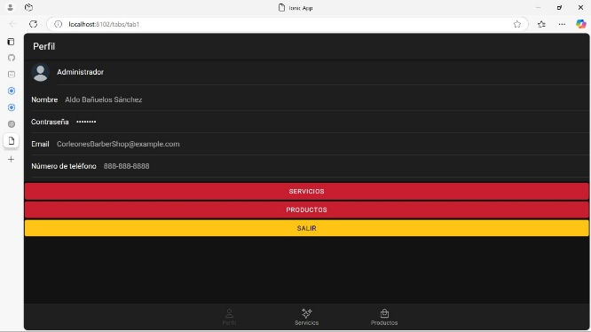 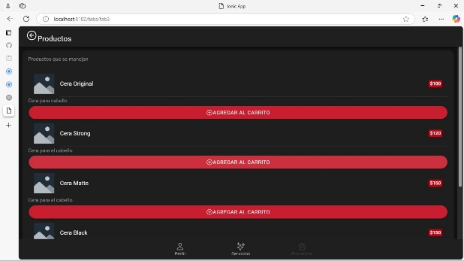 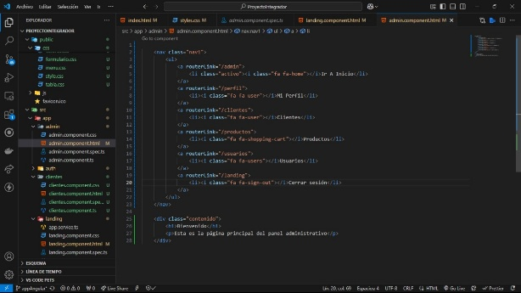 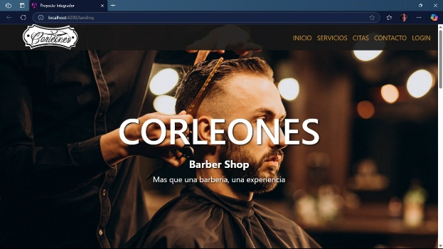

OBSERVACIONES (PROFESOR REVISOR)
<<Colocar notas importantes para ser tomado en cuenta por el profesor(a) revisor(a)>>

